Room Prefab Structure
Room Prefab Structure
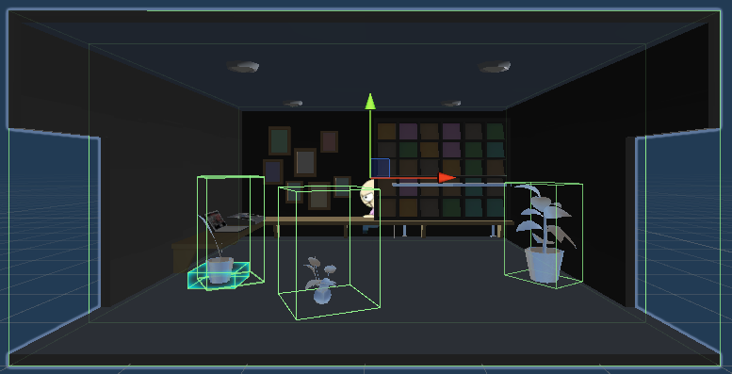

 | Layer, Tag Setting on Room Object

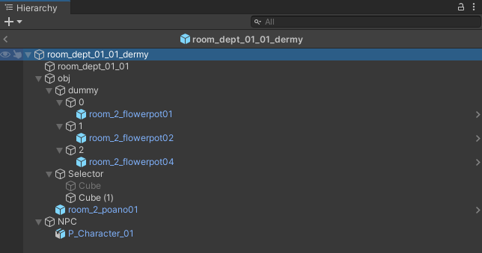

 |  |  |  |  | Root오브젝트 바로 아래 위치 시킵니다.
 |  |  |  |  | 배경텍스쳐를 담당하고있는(Mesh Renderer) 오브젝트에 Tag/Layer합니다.
Tag 및 Layer 설정

 |  |  |  |  | dummy의 개수는 방 사이즈에 따라서 0번부터 시작해서 만들어 주시면 됩니다.

 |  |  |  |  | dummy하위의 오브젝트는 한개씩만 넣어줘야 합니다.
 |  |  |  |  | 위의 Room에 배치된 것과 같이 Box Collider를 설정해 주어야 합니다.

 |  |  |  |  | * Default 오브젝트
 |  |  |  |  |  | InteriorTable에 아래와 같이 명시되어서 시스템에서 path로 각 0, 1, 2슬롯에 배치합니다.
 |  |  |  |  |  | 오브젝트의 위치값은 각 슬롯이 가지게 되고 Room prefab올리시기 전에 슬롯 하위 오브젝트는 지워주세요.

 | * | Touch Layer, Tag설정
 |  |  | 위 그림과 같이 Room으로 배치되어지는 모든 오브젝트(추가된 로비,주차장 포함)의 Tag와 Layer는
 |  |  | 오른쪽 그림처럼 지정해 주셔야 게임 내에서 룸 오브젝트들을 Touch할 수 있습니다. |  |  | (첫번째 열이 원본, 두번째부터는 교체될 오브젝트(데이터의 위치는 테마도 같은 룰))

 | NavMesh
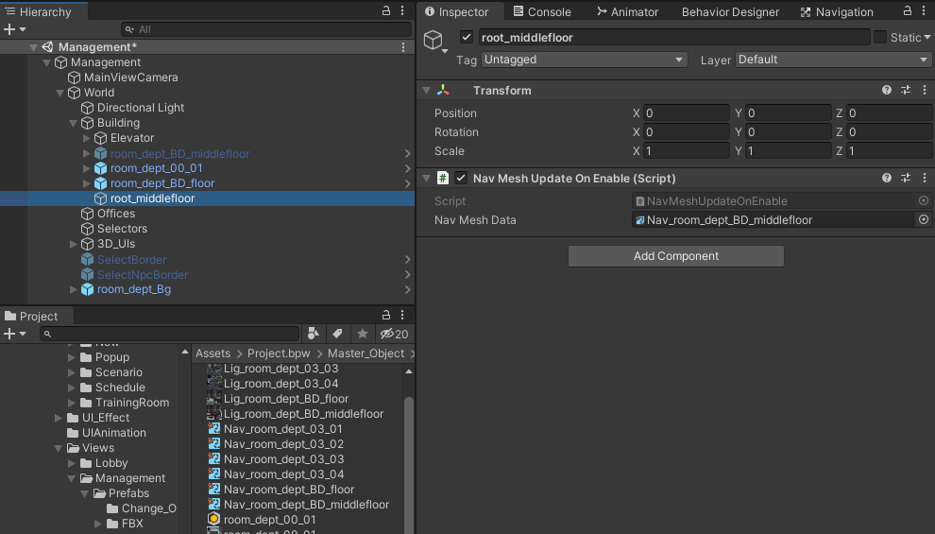

 | NavMeshData를 미리 Prefab및 Management 건물 오브젝트에 미리 셋팅해 줍니다.
 | 붉은색 사각형표시해 놓은 부분 보시면 NavMeshUpdateOnEnable Script를 해당 Prefab및 오브젝트에 AddComponent 해 줍니다.
 | Prefab에 필요한 핑크색 NaveMeshData를 NavMeshUpdateOnEnable Script하위에 Nav Mesh Data부분에 드래그하여 노란색 사각형 부분에 놓아 줍니다.

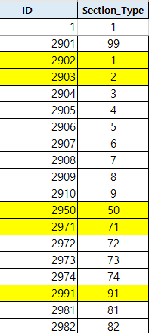
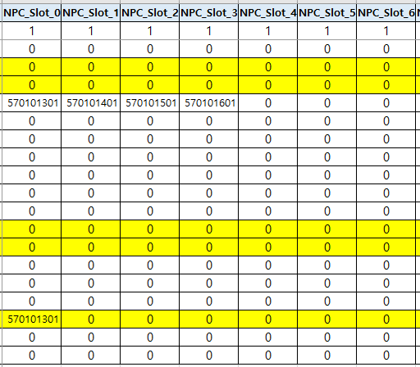
 | Slot
 |  | 일반부서
 |  | 특별NPC + 일반 NPC |  | 일반 NPC
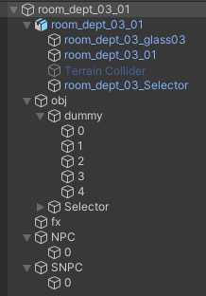
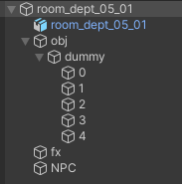

NPC_SLOT_n 컬럼에 데이터가 들어가 있는 갯수와
Room Prefab의 NPC오브젝트 이하 슬롯의 갯수가 동일해야 합니다.

 |  | 트레이닝 룸 - MEMBER + 특별NPC
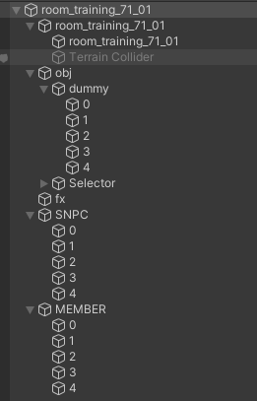
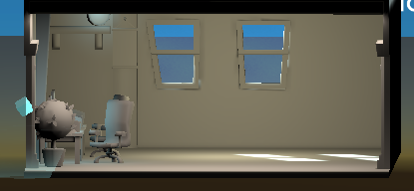

 |  | * | 트레이닝 룸의 MEMBER + 특별NPC + 일반NPC 조합은?
 |  |  | sectiontable에서 npc슬롯에 명시한다면 트레이닝 룸에도 NPC슬롯이 존재 해야 한다.
 |  |  | 아트와 기획테이블 간의 슬롯 개수를 통일 시켜줘야 한다

Script
About Script component

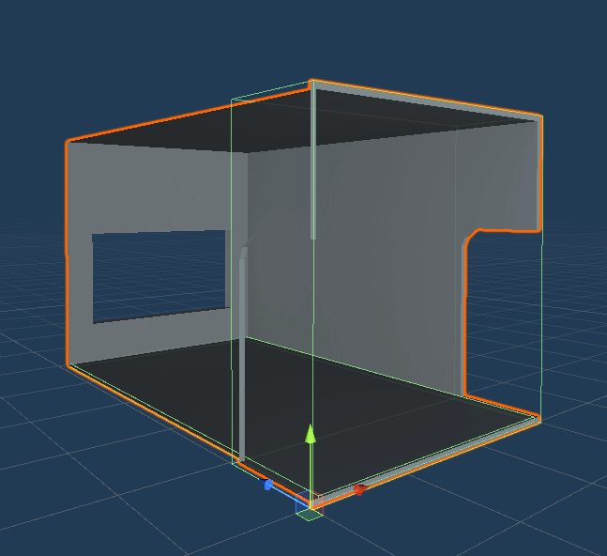
2
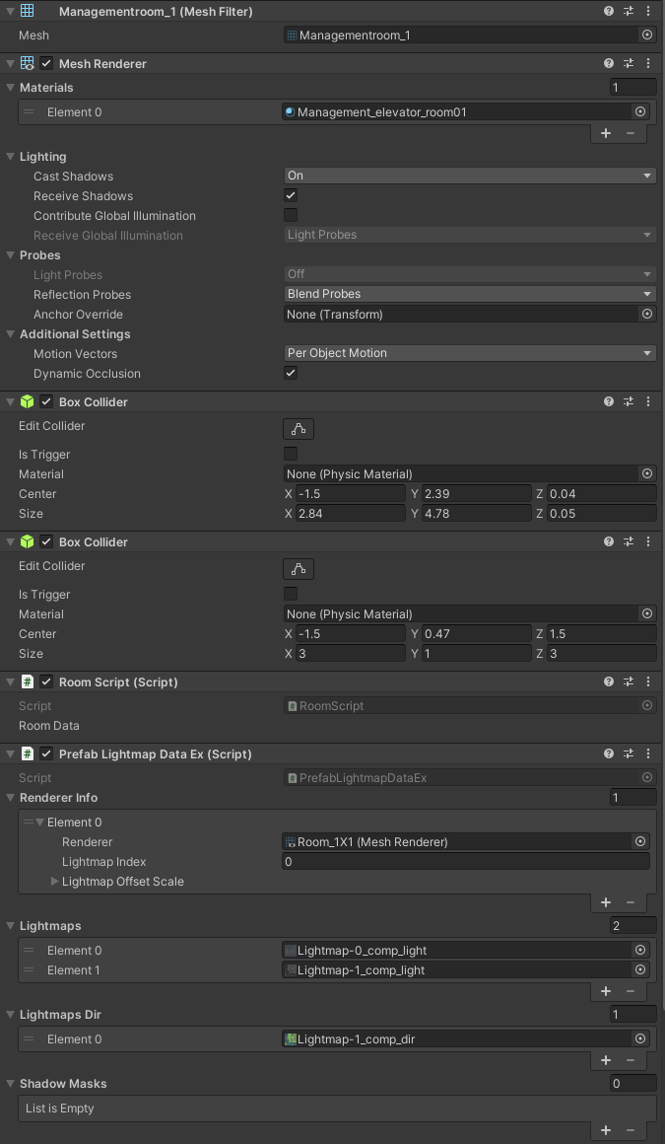

2

1
2
1
 |  | RoomScript -> OfficeScript 로 이름변경
 | 2 | Touch Ray Collider
 |  |  | 건물에서 Room을 터치할 때 쓰이는 콜라이더 입니다.
3
 |  |  | 터치할 때 Ray와 닿는지 체크하는 데 쓰이므로 룸의 크기와 같아야 합니다.
 | 3 | Lightmap Script
3
 |  |  | Lightmap으로 구워진 프리펍의 Lightmap 정보를 Clone되는 Prefab들과
 |  |  | 공유하기 위한 스크립트 입니다.
4
 |  |  | Window>Rendering>Lighting에서 옵션을 셋팅하신 뒤
 |  |  | Assets>Bake Prefab Lightmaps로 Lighting을 구우실 수 있습니다.
 |  |  | 이 옵션은 다른 방법에 대해서 계속 서치하고 적용해 보는 과정에 있습니다.
4
 |  |  | 퍼포먼스와 관련된 옵션이므로 방법이 정해질 때까지 부탁드립니다.
 |  |  | 항목별 Size와 Element갯수 확인

